C_IV_ASE2013_Teil 4_HH

Statistisches Amt
für Hamburg und Schleswig-Holstein

 |  |  | STATISTISCHE BERICHTE
 | Kennziffer: C IV - ASE 2013 HH, Teil 4 Ökolandbau und Umwelt

Ökolandbau und Umwelt
in Hamburg 2013
 |  | endgültiges Ergebnis der Agrarstrukturerhebung

 |  |  |  | Herausgegeben am: 14. April 2016

Abb. 1 (S. 8)
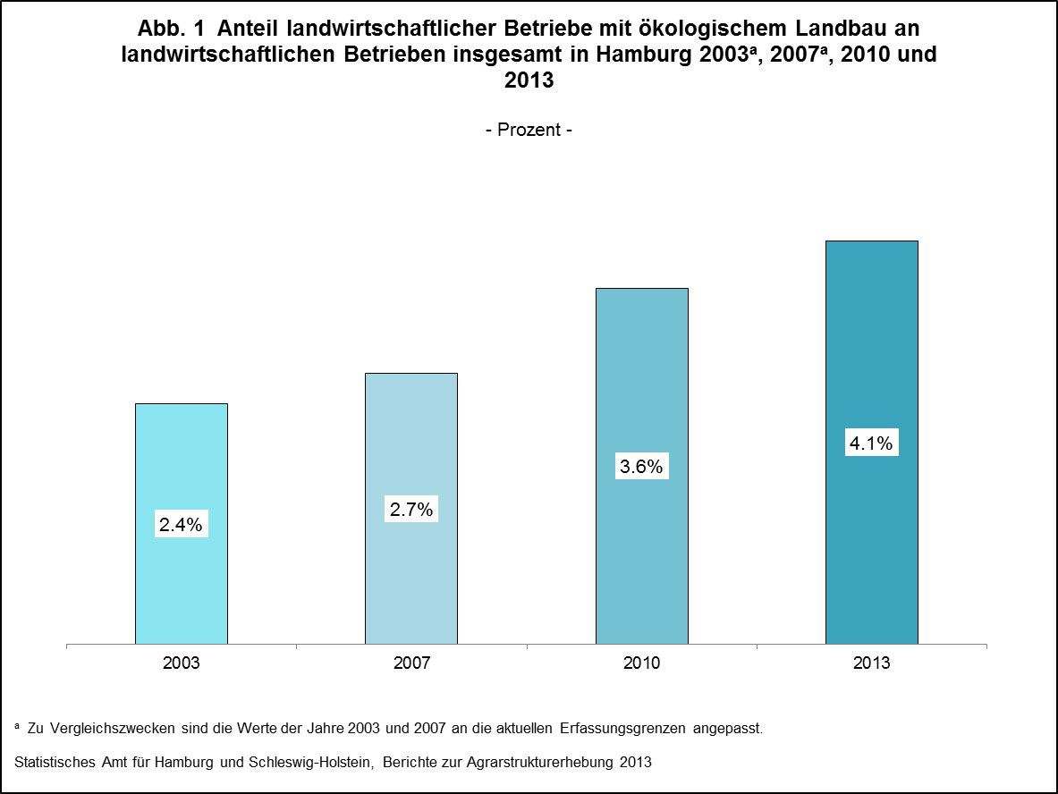

zurück zum Inhalt

Abb. 2 (S.9)
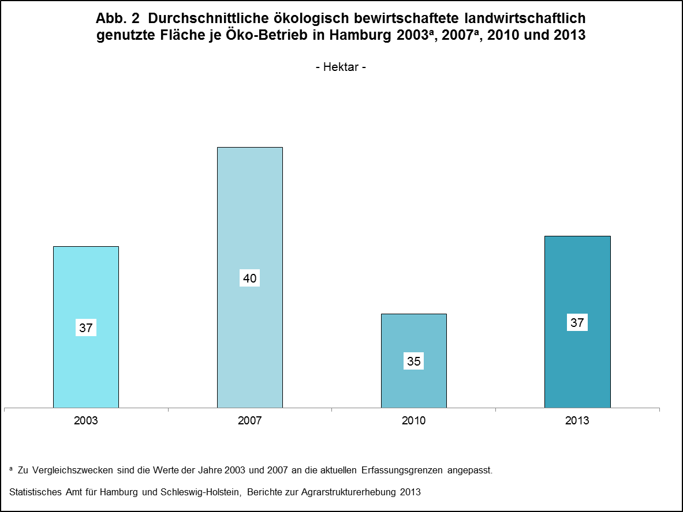

zurück zum Inhalt

Abb. 3 (S.10)
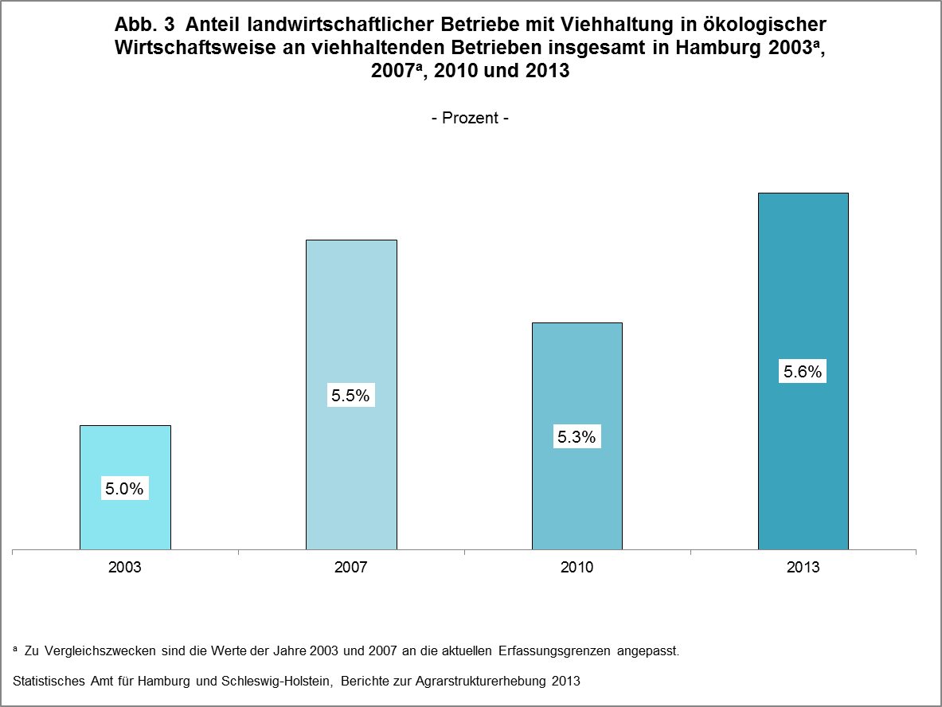

zurück zum Inhalt

Abb. 4 (S.11)
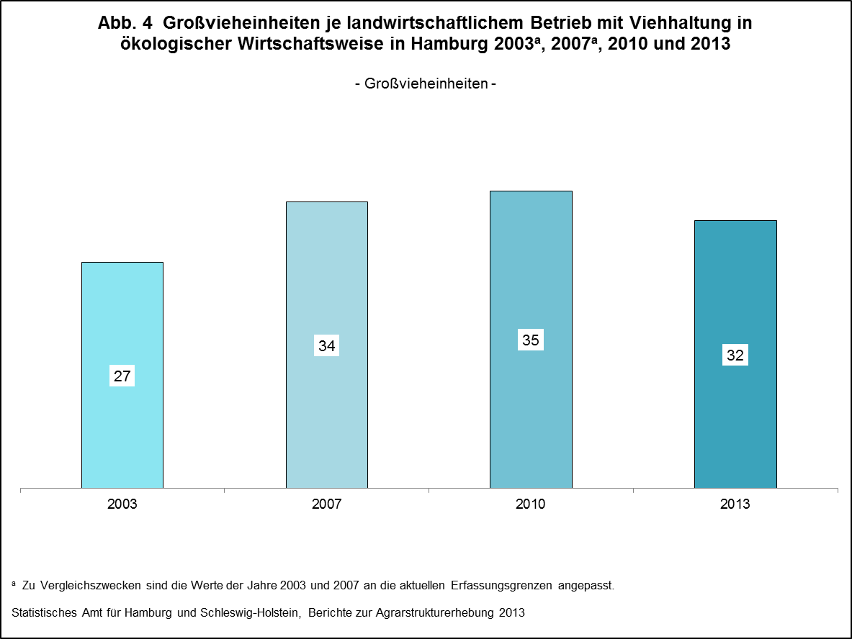

zurück zum Inhalt

Abb. 5 (S.13)
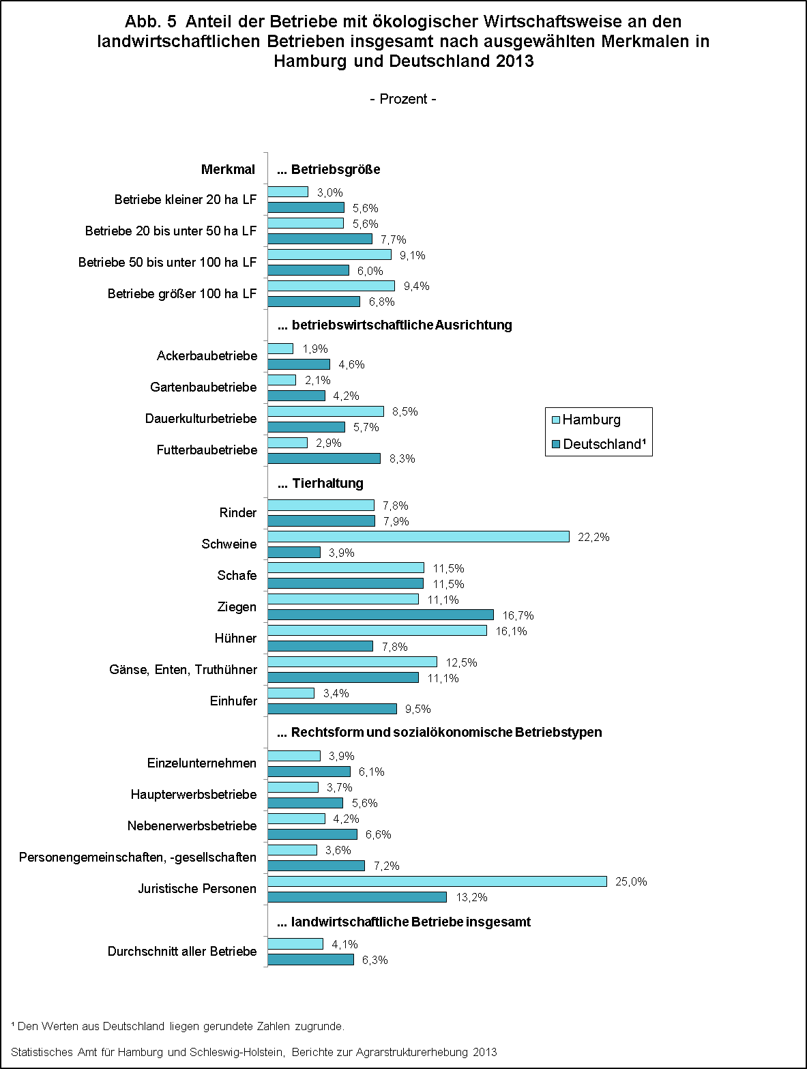

zurück zum Inhalt

Abb. 6 (S.18)
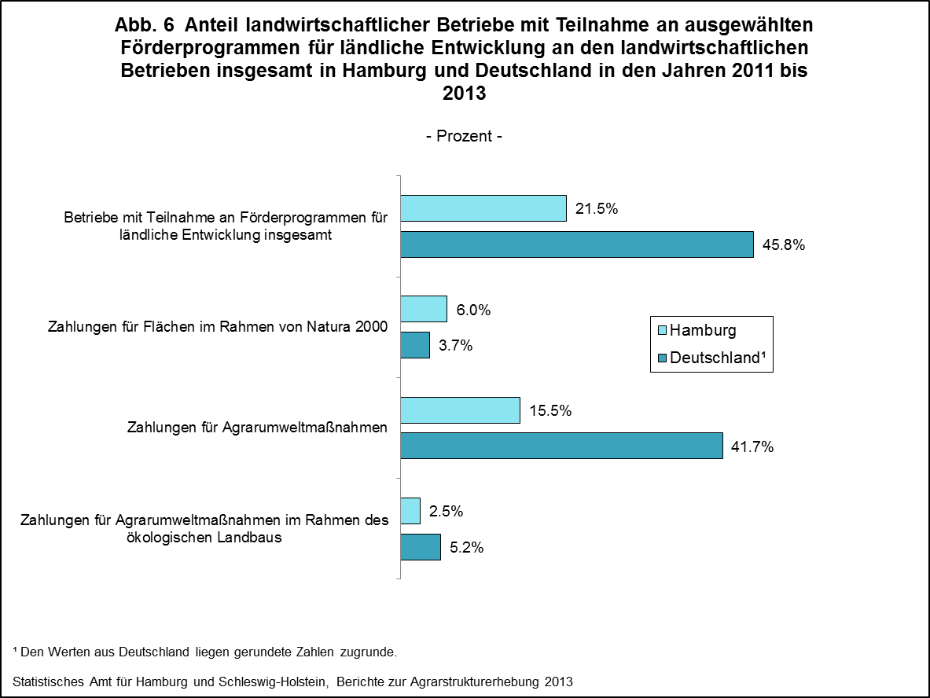

zurück zum Inhalt

Abb. 7 (S.20)
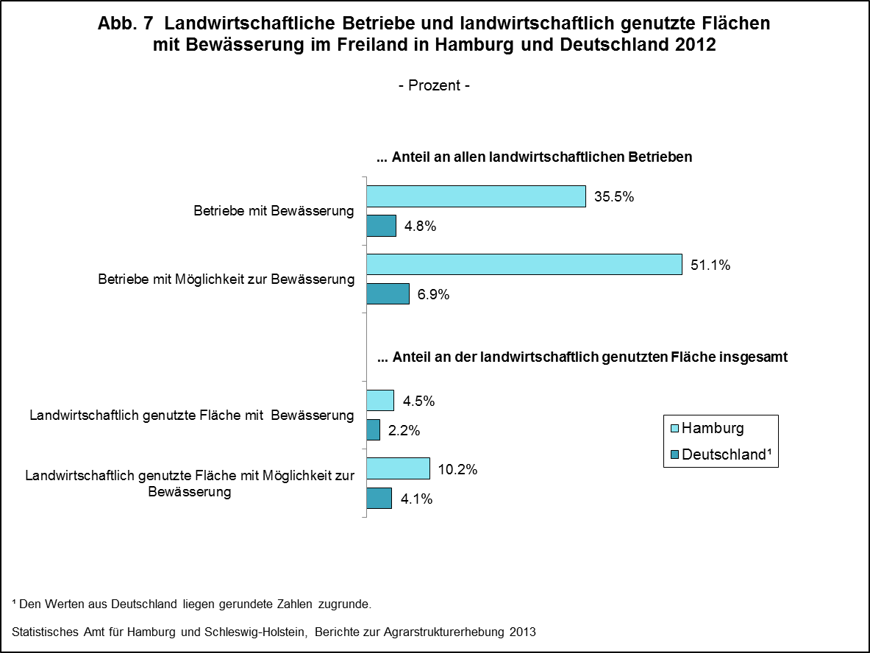

zurück zum Inhalt

Abb. 8 (S.22)
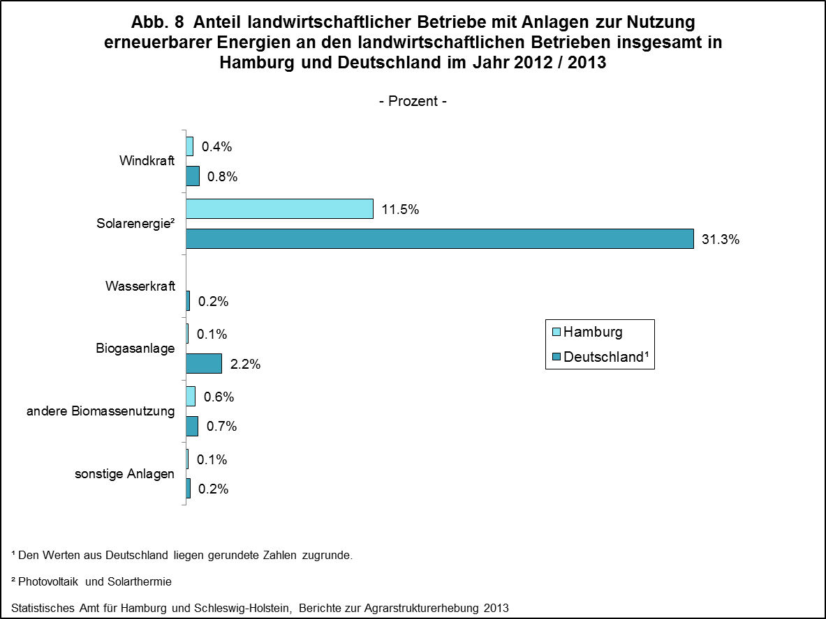

zurück zum Inhalt

